Sheet1
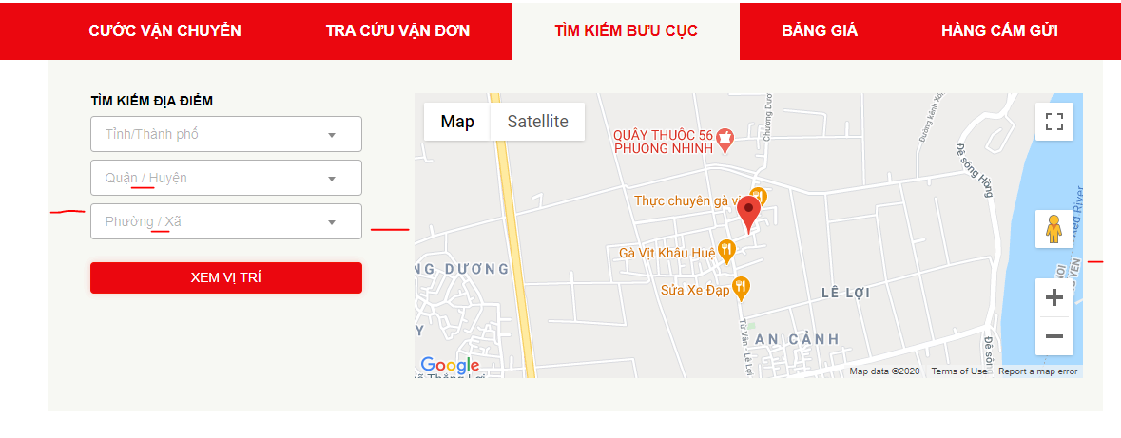
STT | Hệ thống | Màn hình | Chi tiết lỗi | Đã báo fix lỗi | Estimate Time
1 | POST |  | Google key lỗi |  | 24h
2 |  |  | ĐỊnh vị không hiển thị vị trí biker
3 |  |  | Tạo vận đơn khi click Lưu và in/Lưu và in mã, mẫu in không có hiển thị mã code | đã fix |  | Hình 1
4 |  |  | Page num page size
5 |  |  | Cập nhật TT giao hàng: Cập nhật tình trạng giao thành công chọn thời gian nhận thực tế nhỏ hơn ngày tạo vận đơn vẫn cập nhật thành công
6 |  |  | Tạo vận đơn excel: upload file excel không thành công
7 |  |  | In vận đơn: không in lại được vận đơn
8 |  |  | In bảng kê: Loại "BK nhập kho lấy hàng" không in lại được
9 |  |  | Báo cáo hành trình: không load data
10 |  |  | Báo cáo cước phải thu: không tự động load data
11 | BIKER |  | app biker không có chức năng điều chỉnh nhận COD nhưng Post có màn hình Điều chỉnh COD |  | 8h
12 |  |  | Lỗi không search được số điện thoại, tên khách hàng ở nhiều màn hình | done
13 |  |  | Bảng kê nộp tiền: button up hình cần đổi màu nền (hiện tại nền trắng, chữ trắng) | đã fix
14 | Web public | Trang chủ | Tìm kiếm thông tin vận đơn tại thanh search: (hình 5) - Lần search đầu tiên load data chậm - Thông tin đơn hàng: Chi tiết hành trình không hiển thị - Cần làm giống như bản design |  | 24h
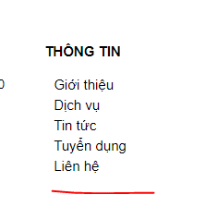
15 |  |  | Màn hình khi click vào các ô loại Dịch vụ: ví dụ Vận chuyển hàng hóa, cần chia 2 cột nội dung cho cân đối, dễ nhìn
16 |  |  | Tra cứu cước vận chuyển: - Ô nhập khối lượng cần thêm đơn vị kg, giống như bản design - Click button Tra cứu cước vận chuyển -> bảng cước hiển thị đè lên các thông tin khác, không có vị trí tắt bảng cước |  |  | Hình 2
17 |  |  | Tra cứu cước vận chuyển: khi click button Gửi hàng ngay: - button Xóa hết thông tin không xóa thông tin đã nhập - Phần Thông tin hàng hóa không có ô nhập số lượng - button Hoàn tất không work
18 |  |  | tab Tra cứu vận đơn: - Lần search đầu tiên load data chậm, thiếu thông tin - chỉ tra cứu mỗi lần 1 vận đơn, chưa tra cứu nhiều vận đơn như yêu cầu - chi tiết hành trình vận đơn thiếu, chỉ hiển thị tình trạng đầu tiên - dòng chữ CHI TIẾT HÀNH TRÌNH - VẬN ĐƠN 180802802, 180802802 là mã vận đơn, không gắn cố định
19 |  |  | tab Tìm kiếm bưu cục: (hình 1) - Các ô quận huyện, phường xã: chữ gợi ý dính nhau, không có khoảng cách - Khoảng cách các ô cần kéo dài như design |  |  | Hình 3
20 |  |  | tab Bảng giá: chưa có thông tin bảng giá
21 |  |  | Tin tức: click vào 1 tin cụ thể -> lỗi http 404
22 |  |  | Đăng kí nhận báo giá: không có message thông báo đã đăng kí thành công
23 |  |  | Thông tin ở footer: - Đổi như bản design (hình 2)
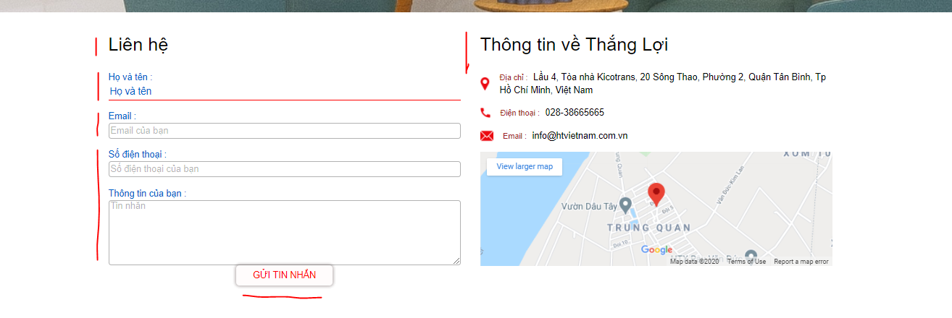
24 |  | Tuyển dụng | Hình 3, cần giống như bản design
25 |  |  | Tuyển dụng chi tiết: cần giống bản design
26 |  | Liên hệ | Hình 4, cần giống như bản design

 |  |  |  |  |  | Hình 4

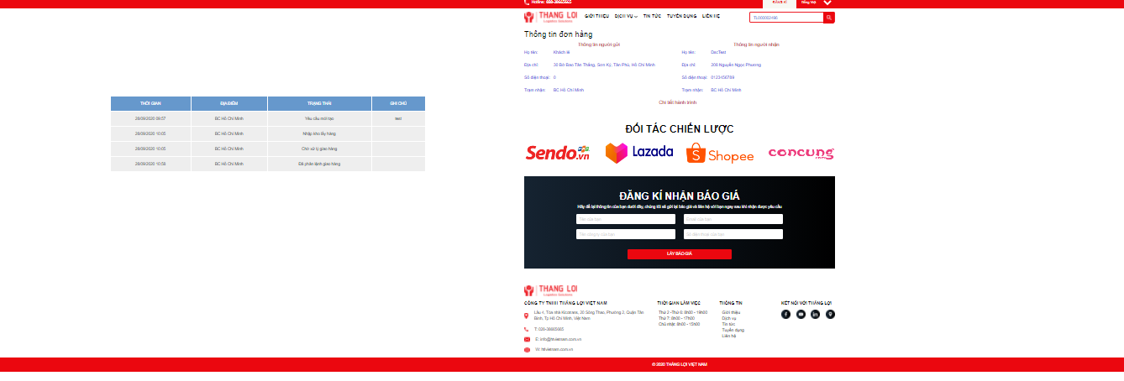

 |  |  |  |  |  | Hình 5

